Лот3
 |  |  |  | Приложение к Форме № 2

Лот № 3 - Спортивный инвентарь и оборудование, необходимое для тренировочного процесса на ледовых площадках Хоккейной академии "Авангард".

№ п/п | Наименование оборудования, предлагаемого к поставке | Ед. изм. | кол-во | Рекомендуемые бренды и параметры, требуемые Заказчиком | Бренды и параметры, предлагаемые участником | Цена за ед. товара без НДС, руб. | Цена за ед. товара с учетом НДС, руб. | Стоимость товара без НДС, руб. | Стоимость товара с учетом НДС, руб.
1 | 2 | 3 | 4 | 5 | 6* | 7** | 8*** | 9** | 10***
1 | Конус тренировочный | шт. | 50 | Рекомендуемый производитель: Maxim hockey или аналоичный по качеству товар иного производителя. Рекомендуемые параметры: Конус тренировочный с отверстием для установки штанги в вертикальном положении. Высота не более 23 см. Материал: ударопрочный пластик (или жесткая резина). |  |  | 0.00 | 0.00 | 0.00
2 | конус тренировочный | шт | 60 | Рекомендуемый производитель: Maxim hockey или аналоичный по качеству товар иного производителя. Рекомендуемые параметры: Конус тренировочный с отверстием для установки штанги в вертикальном положении. Высота не более 35 см. Материал: ударопрочный пластик (или жесткая резина). |  |  | 0.00 | 0.00 | 0.00
3 | Мяч для дриблинга | шт. | 100 | Рекомендуемый производитель: Maxim hockey или аналоичный по качеству товар иного производителя. Рекомендуемые параметры: диаметр 40 мм. Материал: дерево. |  |  | 0.00 | 0.00 | 0.00
4 | Шайба хоккейная | шт. | 1000 | Рекомендуемый производитель: VEGUM или аналоичный по качеству товар иного производителя. Рекомендуемые параметры: универсальная шайба для игры в хоккей и тренировок. Диаметр 75-76 мм, высота 25 мм, вес не более 170 грамм. Материал: вулканизированная резина. |  |  | 0.00 | 0.00 | 0.00
5 | Шайба хоккейная утяжеленная | шт. | 120 | Рекомендуемый производитель: VEGUM или аналоичный по качеству товар иного производителя. Рекомендуемые параметры: утяжеленная шайба для использования в тренировочном процессе при подготовке хоккеистов. Шайба имеет увеличенную массу - вес 260-280 грамм, диаметр 75-76 мм, высота 25 мм. Материал: вулканизированная резина оранжевого цвета. |  |  | 0.00 | 0.00 | 0.00
6 | Шайба хоккейная облегченная | шт. | 275 | Рекомендуемый производитель: VEGUM или аналоичный по качеству товар иного производителя. Рекомендуемые параметры: вулканизированная резина синего цвета, облегченный вес, стандартные размеры - диаметр 75-76 мм, высота 25 мм, вес 120-140 грамм. |  |  | 0.00 | 0.00 | 0.00
7 | Шайба для отработки блокировки броска | шт. | 120 | Рекомендуемый производитель: VEGUM SPONGE или аналоичный по качеству товар иного производителя. Рекомендуемые параметры: шайба выполнена из легкого полиуретанового материала, стандартные размеры - диаметр 75-76 мм, высота 25 мм. |  |  | 0.00 | 0.00 | 0.00
8 | Сумка для шайб | шт. | 25 | Рекомендуемые параметры: износостойкий, плотный материал, ручка для переноски, вместимость до 50 хоккейных шайб. |  |  | 0.00 | 0.00 | 0.00
9 | Бортики разделители зон (МЯГКИЕ) | шт | 90 | Рекомендуемый производитель: Maxim Hockey или аналогичный по характеристикам и качеству товар иного производителя. Рекомендуемые параметры: Разделители хоккейной коробки, длина одного элемента 2 м, высота 0,2 м, ширина 0,2 м, плотно стыкуется между собой. |  |  | 0.00 | 0.00 | 0.00
10 | Колечки разноцветные пластик | шт | 60 | Материал: ударопрочный пластик. Параметры: диаметр - 100-150 мм. |  |  | 0.00 | 0.00 | 0.00
11 | Тренажер для обучения катанию на коньках | шт | 40 | 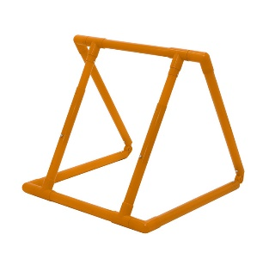 Рекомендуемый производитель: WINNWELL или аналогичный по характеристикам и качеству товар иного производителя. Рекомендуемые параметры: Материал: металл или ударопрочный пластик Наличие регулировки по высоте. Вид конструкции - согласно изображению. |  |  | 0.00 | 0.00 | 0.00
12 | имитатор вратаря | шт. | 7 | 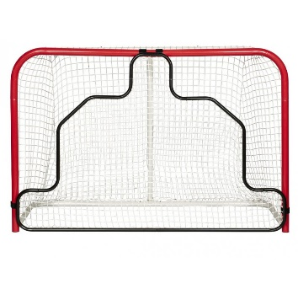 Рекомендуемые параметры: Материал: имитатор изготовлен из труб толщиной 2,5 см, имеет сетку из прочной синтетической нити плотностью 25000 Дэн, которая крепится к трубам с помощью липучек или шнура. Параметры: имитатор имеет разборную конструкцию. Предназначен для тренировки броска. Для ворот 72" Размеры имитатора: 188*124 см Вид конструкции - согласно изображению. |  |  | 0.00 | 0.00 | 0.00
13 | планка тренировочная | шт. | 30 | Рекомендуемые параметры: планка тренировочная для обводки. Предназначена для занятий на льду, в зале, на улице. Длина 80 см, высота 12 см, вес 2 кг. Материал: металл. |  |  | 0.00 | 0.00 | 0.00
14 | брус отбойно-возвратный (пассер) | шт. | 13 | Рекомендуемые параметры: Брус тренировочный с инерционной резиной для отскока шайбы. Материал: металл, инерционная резина. Параметры: вес - 9,5-12 кг, размеры - 700-1000 мм. |  |  | 0.00 | 0.00 | 0.00
15 | Имитатор игрока (слоник) | шт. | 18 | Рекомендуемые параметры: Должен быть изготовлен из ударопрочных нетоксичных материалов. Ориентировочные габариты: Вес 3,2 кг. Высота 400 мм Ширина 440 мм длина 1200 мм |  |  | 0.00 | 0.00 | 0.00
 | ИТОГО |  |  |  |  | х | х | 0.00 | 0.00

 | * - Предлагаемые товары иного производителя не должны уступать по качеству и параметрам товарам, в отношении которых указан рекомендуемый производитель.
 | ** - Цена за единицу товара и стоимость товара должны включать в себя: стоимость товара, доставку до места, погрузо-разгрузочные работы в месте доставки, налоги, таможенные сборы и другие обязательные платежи.
 | *** - Если организация работает по упрощенной системе налогообложения, в таком случае данные столбцы не заполняются, в них необходимо указать «НДС не облагается».

 | Должность |  |  | ФИО
 |  | М.п.

